目次
様式一覧
※様式名をクリックすると各様式へ飛びます

申請項目 | 様 式 | 使用者 | 備考
計画申請 | 計画承認申請書（要領第１号） | 申請者
 | 事業計画書（要綱第２号）
 | 計画認定通知書（要領第２号） | 大分県
交付申請 | 交付申請書（要綱第１号） | 申請者
 | 事業計画書（要綱第２号）
 | 収支予算書（要綱第３号）
 | 誓約書（要綱第４号）
 | 賃金増加率試算表（要綱第5号） |  | ※賃上げ枠利用者のみ | 記載例
 | 工賃増加率試算表（要綱第６号） |  | ※高工賃チャレンジ枠利用者のみ | 記載例
 | 交付決定通知書（要綱第１０号） | 大分県
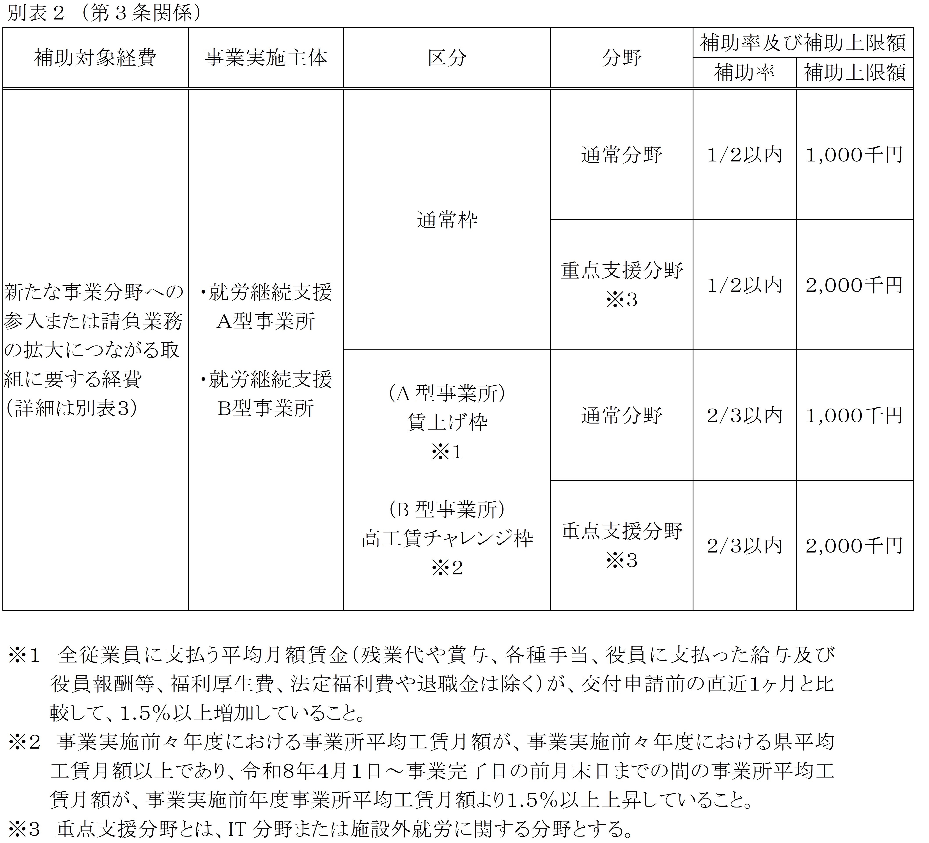
実績報告 | 実績報告書（要綱第１２号） | 申請者
 | 事業実績書（要綱第１３号）
 | 収支精算書（要綱第１４号）
 | 賃金増加率計算表（要綱第15号） |  | ※賃上げ枠利用者のみ | 記載例
 | 賃金増加率計算表対象外従業員一覧（要綱第１６号） |  | ※賃上げ枠利用者のみ | 記載例
 | 工賃増加率計算表（要綱第17号） |  | ※高工賃チャレンジ枠利用者のみ | 記載例
 | 額の確定通知書（要綱第１８号） | 大分県
交付請求 | 交付請求書（要綱第１１号） | 申請者

○その他様式（必要に応じて提出）
変更承認申請 | 変更承認申請書（要綱第７号） | 申請者 | 変更が生じた場合のみ提出
 | 事業計画書【変更】（要綱第２号） |  | 変更が生じた場合のみ提出
 | 収支予算書【変更】（要綱第３号） |  | 変更が生じた場合のみ提出
 | 変更交付決定通知書（要綱第１０号） | 大分県
中止（廃止） 承認申請 | 中止（廃止）承認申請書 | 申請者 | 事業を中止（廃止）する場合のみ提出
消費税控除 | 消費税仕入控除税額確定報告書（要綱第９号） | 申請者 | 要綱第５条１項(11)に該当する場合のみ提出

要領第1号（計画申請）
ピンク塗りのセルに必要情報を入力してください。
様式第１号（要領第４関係）

 |  |  | 年度大分県就労継続支援事業所活躍推進事業実施計画承認申請書 |  |  |  |  | ←元号および年度をプルダウンより選択

 |  |  |  |  | 年 | 月 | 日 | ←申請年月日をプルダウンより選択

大分県知事 |  |  |  | 殿 |  |  |  | ←大分県知事名をプルダウンより選択

 |  |  |  | 事業所名
 |  |  |  | 法人名
 |  |  |  | 法人所在地 |  |  |  | ←市町村名から入力
 |  |  |  | 代表者職・氏名
 |  |  |  | 連絡担当者
 |  |  |  | 電話番号
 |  |  |  | Eメールアドレス

年度就労継続支援事業所活躍推進事業実施計画について、認定されるよう大分県就労継続支援事業所活躍推進事業実施要領第４の規定により申請します。 |  |  |  |  |  |  |  | ←入力不要（自動転記）

 | 記

 |  | 添付書類

 |  | （１）事業計画書（交付要綱第２号様式）
 |  | （２）事業内容が分かるパンフレット等
 |  | （３）積算の根拠が確認できる書類
 |  | （４）その他知事が必要と認める書類

要綱第1号（申請）
ピンク塗りのセルに必要情報を入力してください。
第１号様式（第４条関係）

 |  |  |  | 0 |  | 0 | 年度大分県就労継続支援事業所活躍推進事業費補助金
 |  |  |  |  | 交付申請書

 |  |  |  |  |  |  |  |  |  | 年 | 月 | 日 | ←申請年月日をプルダウンより選択

大分県知事 |  |  |  |  | 0 |  |  | 殿 |  |  |  |  | ←入力不要（空欄は自動転記）

 |  |  |  |  |  |  |  | 事業所名 | 〒- |  |  |  | ←入力不要（空欄は自動転記）
 |  |  |  |  |  |  |  | 法人名 | 0
 |  |  |  |  |  |  |  | 法人所在地 | 0
 |  |  |  |  |  |  |  | 代表者職・氏名 | 0
 |  |  |  |  |  |  |  | 連絡担当者 | 0
 |  |  |  |  |  |  |  | 電話番号 | 0
 |  |  |  |  |  |  |  | Eメールアドレス | 0

 | 年度において、下記のとおり大分県就労継続支援事業所活躍推進事業を実施したいので、 補助金 円を交付されるよう、大分県就労継続支援事業所活躍推進事業費補助金交付要綱第４条第１項の規定により、関係書類を添えて申請します。 |  |  |  |  |  |  |  |  |  |  |  | ←入力不要（空欄は自動転記）

 | 記

 | １ | 事業区分

 |  |  | 0 |  |  |  |  |  |  |  |  |  | ←入力不要（空欄は自動転記）

 | ２ | 事業分野

 |  |  | 0 |  |  |  |  |  |  |  |  |  | ←入力不要（空欄は自動転記）

 | ３ | 事業の目的

 |  |  |  |  |  |  |  |  |  |  |  |  | ←入力不要（空欄は自動転記）

 | ４ | 事業完了予定年月日

 |  |  | 0 |  |  |  |  |  |  |  |  |  | ←入力不要（空欄は自動転記）

 | ５ | 添付書類

 |  | （１）事業計画書（第２号様式）
 |  | （２）収支予算書（第３号様式）
 |  | （３）誓約書（第４号様式）
 |  | （４）積算の根拠が確認できる資料
 |  | （５）（賃上げ枠で申請する場合）賃金増加率試算表（第５号様式）
 |  | （６）（賃上げ枠で申請する場合）全従業員の申請前１月分の賃金台帳の写し
 |  | ※給与形態等によっては、１月分以上必要となる場合がある。
 |  | （７）（高工賃チャレンジ枠で申請する場合）平均工賃増加率試算表（第６号様式）
 |  | （８）（高工賃チャレンジ枠で申請する場合）事業実施前年度および事業実施前々年度における
 |  | 事業所工賃台帳（任意様式）
 |  | （９）その他知事が必要と認める書類第２号様式

要綱第2号（計画）
ピンク塗りのセルに必要情報を入力してください。
第２号様式（第４条関係）
事 業 計 画 書

1 事業所の概要等
事業所名 |  | 0
事業種別 |  |  |  |  |  |  |  |  |  | ←事業所の事業種別をプルダウンより選択

２ 事業内容
事業区分 |  | （交付要綱別表２の区分で該当するものを選択）
 |  |  |  |  |  |  |  |  |  | ←本補助金申請に係る事業区分をプルダウンより選択（右図参照）
事業分野 |  | （交付要綱別表２の分野で該当するものを選択）
 |  |  |  |  |  |  |  |  |  | ←本補助金申請に係る事業分野をプルダウンより選択（右図参照）
事業実施期間 |  |  |  |  |  |  | ～ |  |  | ←本補助金申請に関する取組の事業実施期間の始期および終期を入力してください。
補助事業の目的 |  | （本補助金活用の目的を記載） |  |  |  |  |  |  |  | ←本補助金申請を行う目的を記入してください。
 |  |  |  |  |  |  |  |  |  | ※（現在取り組んでいる●●の規模拡大を行い、工賃向上を図るため など））
補助事業の内容 |  | （実施する事業内容やスケジュール等を具体的に記載）
 |  |  |  |  |  |  |  |  |  | ←導入する物品や納品スケジュール等を記入してください。
補助事業の効果 |  | （事業を実施することにより見込まれる生産活動や事業所運営上の効果を具体的に記載）
 |  |  |  |  |  |  |  |  |  | ←本補助金導入によってもたらされる効果を記入してください。

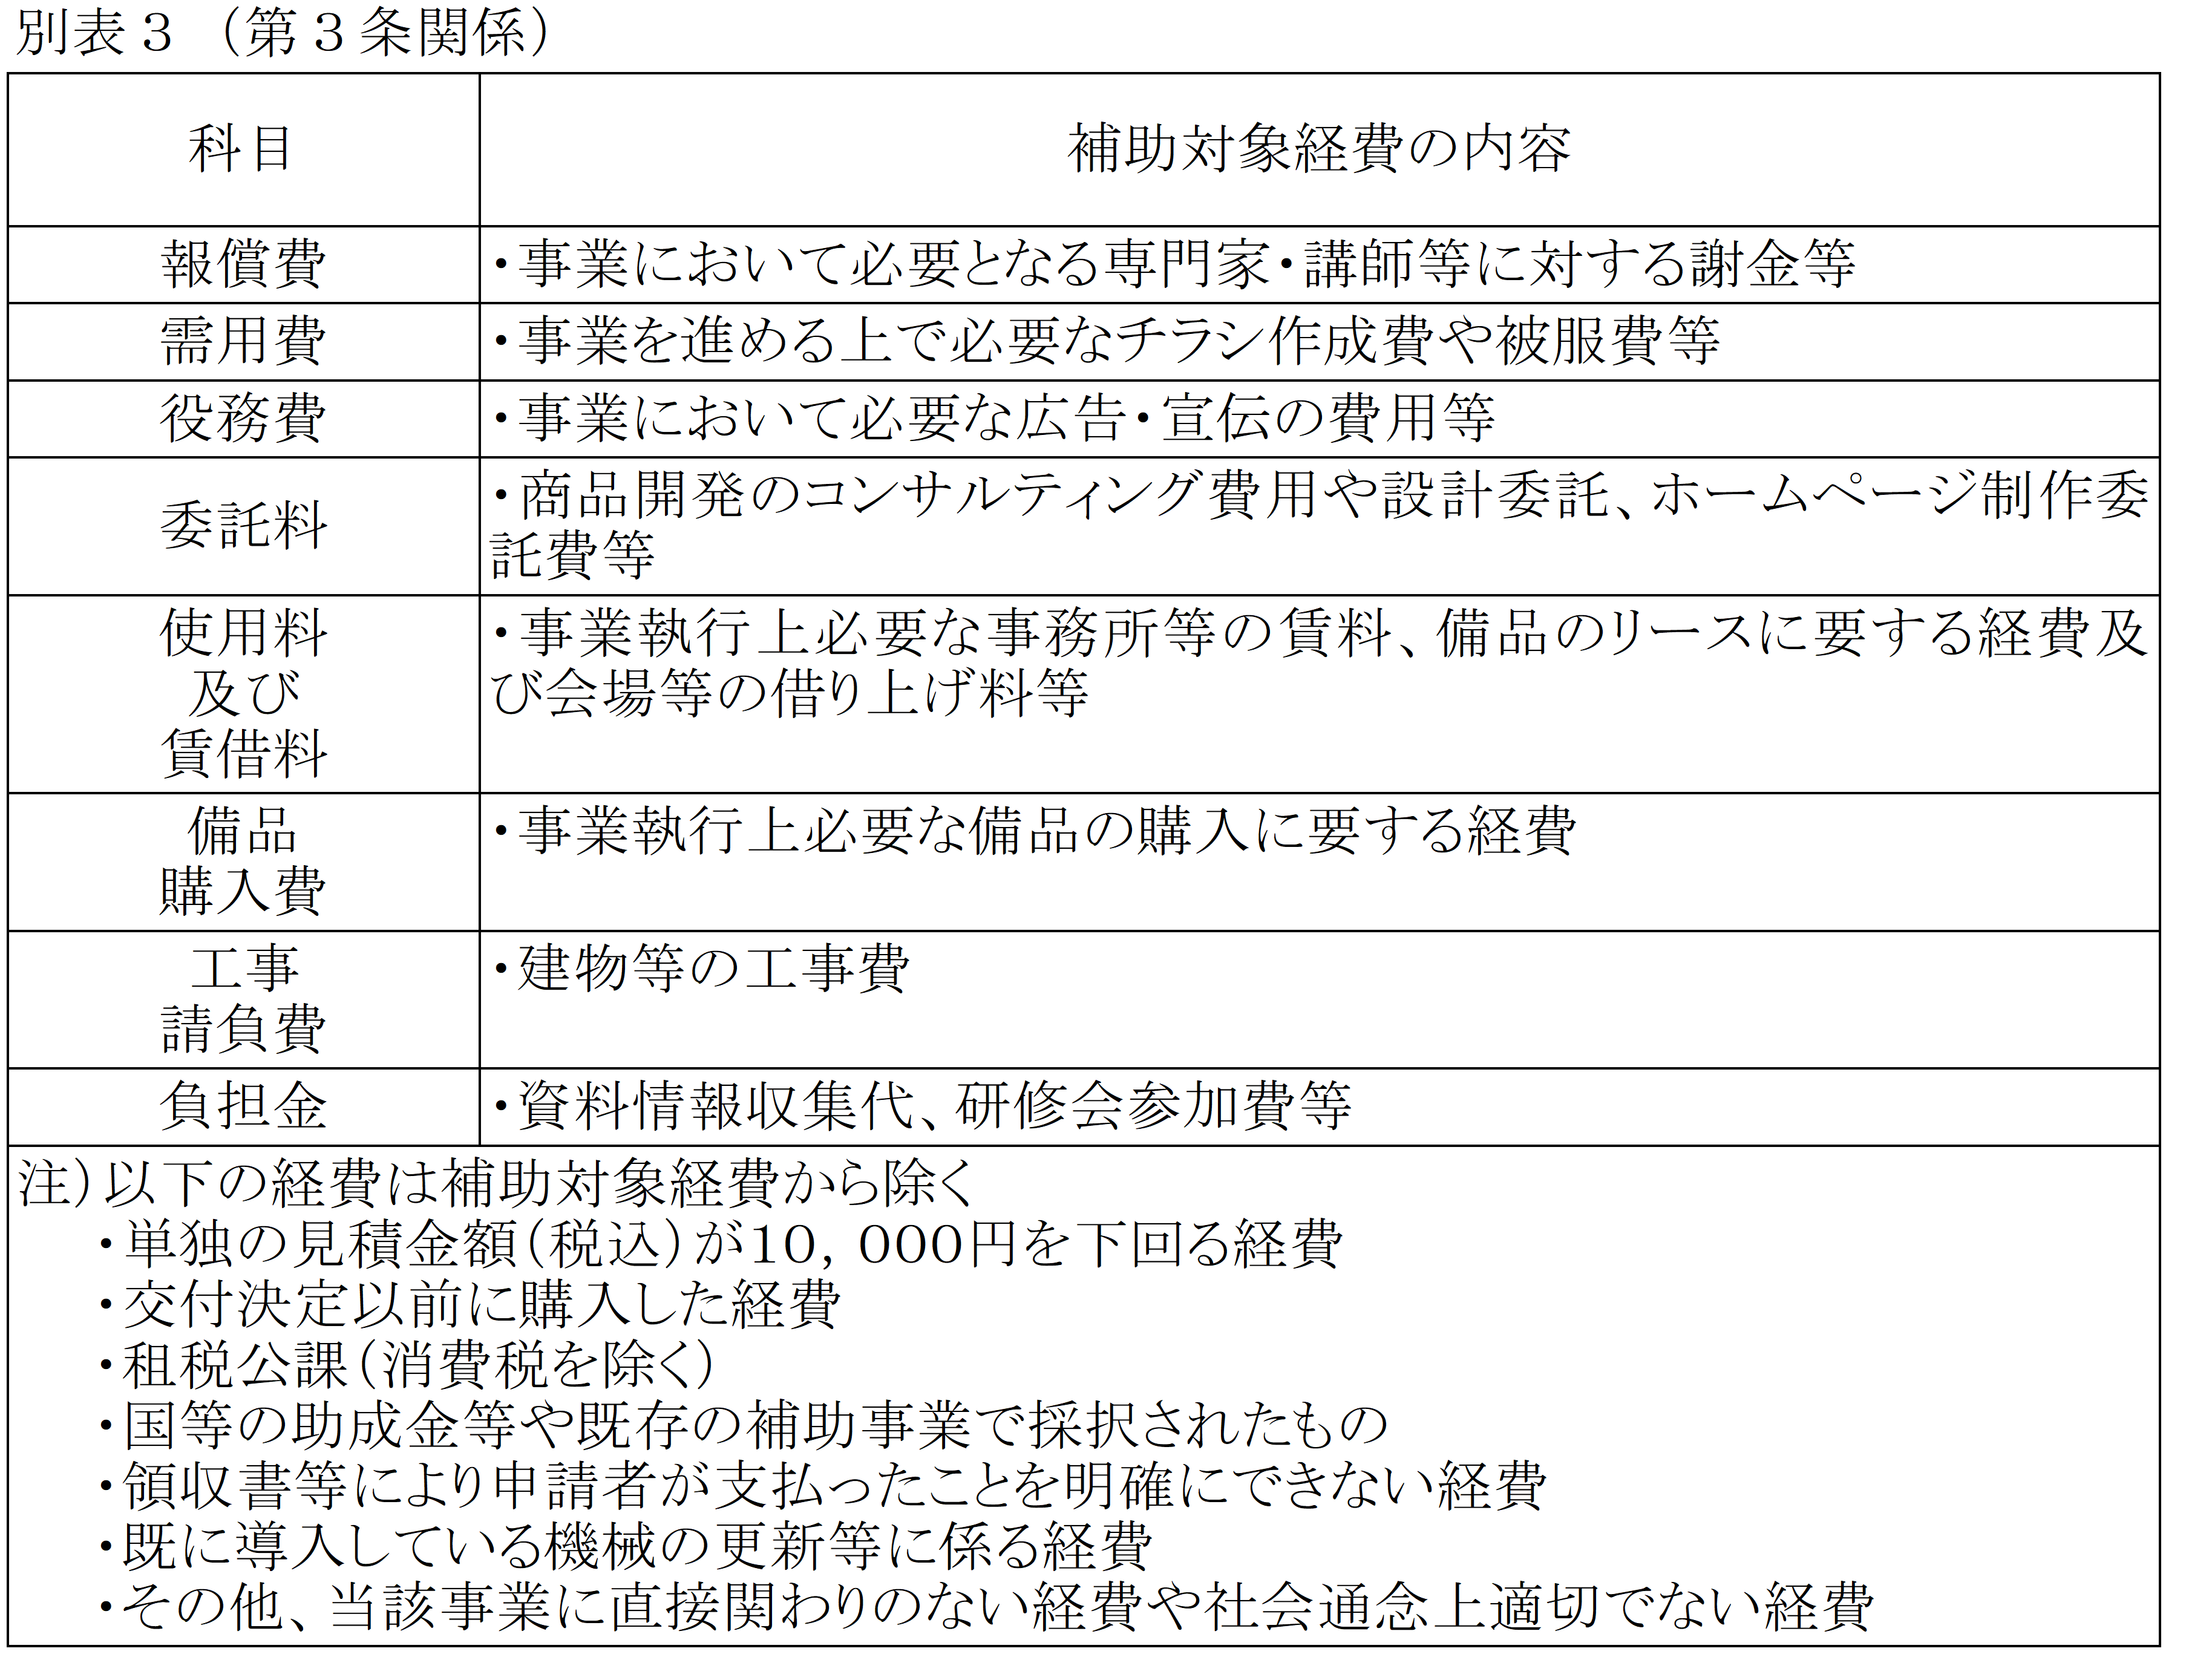
３ 事業に要する経費 |  |  |  |  |  |  |  |  | （単位：円）
項目 |  |  | 補助対象経費 |  |  | 経費の内訳
 |  |  |  |  |  |  |  |  |  | ←事業に要する経費を入力してください。
 |  |  |  |  |  |  |  |  |  | ※項目欄は別表３の科目を入力（右図参照）

補助対象経費 計 |  |  | 0

4 補助金申請額
 | 補助対象経費 |  | × | 補助率 | = | 補助金申請額 |  | （参考）補助上限額
 | 0 |  |  |  |  |  |  |  |  | ←入力不要（自動計算）

5 誓約
FALSE | 本事業計画書に記載されている内容が真実であり、虚偽や誤解を招く情報を含んでいないことを ここに誓約いたします。 |  |  |  |  |  |  |  |  | ←チェックボックスにチェックを入力（クリックで反映）

要綱第3号（予算書）
第３号様式（第４条関係）

収支予算書

１ 収 入 |  | （単位：円）
項目 | 予算額 | 備考
県費補助金 |  | 補助率
 |  |  | ←入力不要（内訳書から自動転記）
事業主負担分
計 | 0

【要確認！】
支出の部の予算額は、第2号様式「（4）事業に要する経費」の数値が自動転記されていますが、必ず、相違ないか確認してください。
２ 支 出 |  | （単位：円）
項目 | 予算額 | 備考
0 | 0
0 | 0
0 | 0
0 | 0
【要確認！】
収入と支出の計が同額になっているか確認してください。
表示が【NG】の場合は収入と支出の計が同額になるように再確認し、【OK】の表示になるようにしてください。
↓
0 | 0
0 | 0
0 | 0 |  | 【申請前チェックリスト】
計 | 0 |  | 収入と支出の【計】が同額になっていますか？ | OK

※補助対象経費のみ記載すること。
※変更承認申請の場合は、予算額を二段書きにし、変更前をかっこ書きで上段に記載すること。

要綱第4号（誓約書）
ピンク塗りのセルに必要情報を入力してください。
第４号様式（第４条関係）

誓 約 書

私は、下記の事項について誓約します。 なお、県が必要な場合には、大分県警察本部に照会することについて承諾します。 また、照会で確認された情報は、今後、私が、大分県と行う他の契約における確認に利用することに同意 します。

記

１ 自己又は自己の役員等は、次のいずれにも該当しません。 （１）暴力団(暴力団員による不当な行為の防止等に関する法律(平成３年法律第７７号)第２条第２号に規定 する暴力団をいう。以下同じ。) （２）暴力団員(同法第２条第６号に規定する暴力団員をいう。以下同じ。) （３）暴力団員が役員となっている事業者 （４）暴力団員であることを知りながら、その者を雇用・使用している者 （５）暴力団員であることを知りながら、その者と下請契約又は資材、原材料の購入契約等を締結している者 （６）暴力団又は暴力団員に経済上の利益又は便宜を供与している者 （７）暴力団又は暴力団員と社会通念上ふさわしくない交際を有するなど社会的に非難される関係を有して いる者 （８）暴力団又は暴力団員であることを知りながらこれらを利用している者 ２ １の（１）から（８）までに掲げる者が、その経営に実質的に関与している法人その他の団体又は個人では ありません。

 |  |  |  |  | 0 |  | 0 | 年 |  | 0 | 月 | 0 | 日 |  | ←入力不要（交付申請書の日付を自動反映）

大分県知事 | 0 | 殿 |  |  |  |  |  |  |  |  |  |  |  |  | ←入力不要（自動反映）

 |  |  | 所在地 | 0

 |  |  | （ふりがな） | （ |  |  |  |  |  |  |  |  |  | ） | ←法人名のふりがなを入力
 |  |  | 法人名 | 0

 |  |  | （ふりがな） | （ |  |  |  |  |  |  |  |  |  | ） | ←代表者のふりがなを入力
 |  |  | 代表者氏名 | 0

 |  |  | 代表者 生年月日
 |  |  |  |  |  | 年 |  |  | 月 |  | 日 | （ |  | ） | ←代表者生年月日を入力＆性別をプルダウンより選択

※県では、大分県暴力団排除条例に基づき、行政事務全般から暴力団を排除するため、申請者に暴力団等 でない旨の誓約をお願いしています。

要綱第5号【記載例】
第５号様式（第４条関係） |  |  |  |  |  |  |  |  |  |  |  |  |  |  |  |  |  |  |  |  |  |  | 【賃上げ枠利用者用】
 |  |  |  |  | 賃金増加率試算表

入力
交付申請時点での直近１か月分の賃金台帳 |  |  |  |  | 令和 | 7 |  | 年 |  | 10 |  | 月分
賃金引上げ予定日 |  |  |  |  | 令和 | 7 |  | 年 |  | 10 |  | 月 | 1 | 日
賃金引上げ予定労働者数 |  |  |  |  | 3 |  |  |  |  |  |  |  |  |  | 人
入力
入力
引き上げた賃金の最初の支給日（交付申請日以降） |  |  |  |  | 令和 | 7 |  | 年 |  | 11 |  | 月 | 10 | 日
入力
賃金台帳を基に入力
入力
 |  |  |  |  | Ａ |  |  |  |  |  |  |  |  |  |  |  | Ｂ
 | 労働者氏名 | 生年月日 | 採用年月日 | 区分 | 賃上げ前 賃金等単価 （支給済） |  |  |  | 賃上げ前労働日数 賃上げ前労働時間 |  |  |  |  | 賃上げ前 月額賃金 （支給済） |  |  | 賃上げ後 賃金等単価 （予定） |  | 賃上げ前労働日数 賃上げ前労働時間 |  |  | 賃上げ後 月額賃金 （予定）
 |  |  |  |  |  |  |  |  | 日 |  | 時 |  | 分 |  |  |  |  |  | 日 | 時 | 分
1 | AA AA | 1972-05-06 | 2000-04-01 | 月給 | 250,000 |  | 円 |  |  |  |  |  |  | 250,000 |  | 円 | 250,000 | 円 |  |  |  | 250,000 | 円
2 | BB BB | 1980-10-06 | 2008-04-01 | 月給 | 230,000 |  | 円 |  |  |  |  |  |  | 230,000 |  | 円 | 230,000 | 円 |  |  |  | 230,000 | 円
3 | CC CC | 1995-10-10 | 2015-04-01 | 日給 | 10,000 |  | 円 |  | 18.0 |  |  |  |  | 180,000 |  | 円 | 10,500 | 円 | 18.0 |  |  | 189,000 | 円
4 | DD DD | 1996-02-22 | 2020-10-01 | 時給 | 954 |  | 円 |  |  |  | 80 |  | 27 | 76,750 |  | 円 | 998 | 円 |  | 80 | 27 | 80,290 | 円
5 | EE EE | 2000-08-07 | 2023-08-27 | 月給 | 175,000 |  | 円 |  |  |  |  |  |  | 175,000 |  | 円 | 180,000 | 円 |  |  |  | 180,000 | 円
6 |  |  |  |  |  |  | 円 |  |  |  |  |  |  |  |  | 円 |  | 円 |  |  |  |  | 円
7 |  |  |  |  |  |  | 円 |  |  |  |  |  |  |  |  | 円 |  | 円 |  |  |  |  | 円
8 |  |  |  |  |  |  | 円 |  |  |  |  |  |  |  |  | 円 |  | 円 |  |  |  |  | 円
9 |  |  |  |  |  |  | 円 |  |  |  |  |  |  |  |  | 円 |  | 円 |  |  |  |  | 円
10 |  |  |  |  |  |  | 円 |  |  |  |  |  |  |  |  | 円 |  | 円 |  |  |  |  | 円
11 |  |  |  |  |  |  | 円 |  |  |  |  |  |  |  |  | 円 |  | 円 |  |  |  |  | 円
12 |  |  |  |  |  |  | 円 |  |  |  |  |  |  |  |  | 円 |  | 円 |  |  |  |  | 円
13 |  |  |  |  |  |  | 円 |  |  |  |  |  |  |  |  | 円 |  | 円 |  |  |  |  | 円
14 |  |  |  |  |  |  | 円 |  |  |  |  |  |  |  |  | 円 |  | 円 |  |  |  |  | 円
15 |  |  |  |  |  |  | 円 |  |  |  |  |  |  |  |  | 円 |  | 円 |  |  |  |  | 円
16 |  |  |  |  |  |  | 円 |  |  |  |  |  |  |  |  | 円 |  | 円 |  |  |  |  | 円
17 |  |  |  |  |  |  | 円 |  |  |  |  |  |  |  |  | 円 |  | 円 |  |  |  |  | 円
18 |  |  |  |  |  |  | 円 |  |  |  |  |  |  |  |  | 円 |  | 円 |  |  |  |  | 円
19 |  |  |  |  |  |  | 円 |  |  |  |  |  |  |  |  | 円 |  | 円 |  |  |  |  | 円
20 |  |  |  |  |  |  | 円 |  |  |  |  |  |  |  |  | 円 |  | 円 |  |  |  |  | 円
21 |  |  |  |  |  |  | 円 |  |  |  |  |  |  |  |  | 円 |  | 円 |  |  |  |  | 円
22 |  |  |  |  |  |  | 円 |  |  |  |  |  |  |  |  | 円 |  | 円 |  |  |  |  | 円
23 |  |  |  |  |  |  | 円 |  |  |  |  |  |  |  |  | 円 |  | 円 |  |  |  |  | 円
24 |  |  |  |  |  |  | 円 |  |  |  |  |  |  |  |  | 円 |  | 円 |  |  |  |  | 円
25 |  |  |  |  |  |  | 円 |  |  |  |  |  |  |  |  | 円 |  | 円 |  |  |  |  | 円
26 |  |  |  |  |  |  | 円 |  |  |  |  |  |  |  |  | 円 |  | 円 |  |  |  |  | 円
27 |  |  |  |  |  |  | 円 |  |  |  |  |  |  |  |  | 円 |  | 円 |  |  |  |  | 円
28 |  |  |  |  |  |  | 円 |  |  |  |  |  |  |  |  | 円 |  | 円 |  |  |  |  | 円
29 |  |  |  |  |  |  | 円 |  |  |  |  |  |  |  |  | 円 |  | 円 |  |  |  |  | 円
30 |  |  |  |  |  |  | 円 |  |  |  |  |  |  |  |  | 円 |  | 円 |  |  |  |  | 円
31 |  |  |  |  |  |  | 円 |  |  |  |  |  |  |  |  | 円 |  | 円 |  |  |  |  | 円
32 |  |  |  |  |  |  | 円 |  |  |  |  |  |  |  |  | 円 |  | 円 |  |  |  |  | 円
33 |  |  |  |  |  |  | 円 |  |  |  |  |  |  |  |  | 円 |  | 円 |  |  |  |  | 円
34 |  |  |  |  |  |  | 円 |  |  |  |  |  |  |  |  | 円 |  | 円 |  |  |  |  | 円
35 |  |  |  |  |  |  | 円 |  |  |  |  |  |  |  |  | 円 |  | 円 |  |  |  |  | 円
36 |  |  |  |  |  |  | 円 |  |  |  |  |  |  |  |  | 円 |  | 円 |  |  |  |  | 円
37 |  |  |  |  |  |  | 円 |  |  |  |  |  |  |  |  | 円 |  | 円 |  |  |  |  | 円
38 |  |  |  |  |  |  | 円 |  |  |  |  |  |  |  |  | 円 |  | 円 |  |  |  |  | 円
39 |  |  |  |  |  |  | 円 |  |  |  |  |  |  |  |  | 円 |  | 円 |  |  |  |  | 円
40 |  |  |  |  |  |  | 円 |  |  |  |  |  |  |  |  | 円 |  | 円 |  |  |  |  | 円
 |  |  |  |  |  |  |  |  |  |  |  |  |  | 911,750 |  | 円 |  |  |  |  |  | 929,290 | 円
 |  |  |  |  |  |  |  |  |  |  |  |  |  |  |  |  |  |  |  | 増加率 |  | 1.924 | ％

※全従業員（交付申請時に提出する賃金台帳に記載のある全ての従業員）を対象とする。
※賃金増加率試算表（第５号様式）には、全従業員に支払った賃金のうち、基本給に該当するものを記載する。基本給が最低賃金を下回っている場合は、最低賃金の
計算に含む諸手当を明示するなど、最低賃金を下回っていないことを証明する書類を提出すること。
※賃金増加率試算表（第５号様式）における増加率が、賃上げ前より１．５％以上増えている場合に要件達成となる。ただし、すべての従業員に対して支払う賃金
において、賃金増加率試算表に含まれない各種手当て等の引き下げがされていないか賃金台帳等で確認のうえで最終的に判断する。
※「Ａ 賃上げ前賃金等単価（支給済）」欄には、交付申請時点での直近１か月分の賃金台帳をもとに、賃金等単価（時給・日給・月給）を記入すること。
※「Ｂ 賃上げ後賃金等単価（予定）」欄には、引上げ後の賃金等予定単価（時給・日給・月給）を記入すること。
※時給・日給雇用者については、賃上げ後の労働時間数及び労働日数は交付申請時点での直近１か月分の実績で計算すること。
※交付申請時に提出する賃金増加率試算表には記載があるが、その後休職、退職等で賃上げ後の賃金台帳に記載がない者、賃上げ前の賃金台帳には
記載がないがその後雇用された者については、増加率算出の対象から除外し、賃金増加率計算表対象外従業員一覧（第１６号様式）に記入すること。
※賃上げ前後の賃金台帳において、賃金形態が変更となっている従業員（時給→日給など）は、同条件での比較が困難であることから、増加率算出の対象
から除外し、賃金増加率計算表対象外従業員一覧に記入すること。

要綱第2号（計画）【変更】
ピンク塗りのセルに必要情報を入力してください。
第２号様式（第４条関係）
事 業 計 画 書
（変 更）

1 事業所の概要等
事業所名 |  | 0
事業種別 |  |  |  |  |  |  |  |  |  | ←事業所の事業種別をプルダウンより選択

２ 事業内容
事業区分 |  | （交付要綱別表２の区分で該当するものを選択）
 |  |  |  |  |  |  |  |  |  | ←本補助金申請に係る事業区分をプルダウンより選択（右図参照）
事業分野 |  | （交付要綱別表２の分野で該当するものを選択）
 |  |  |  |  |  |  |  |  |  | ←本補助金申請に係る事業分野をプルダウンより選択（右図参照）
事業実施期間 |  |  |  |  |  |  | ～ |  |  | ←本補助金申請に関する取組の事業実施期間の始期および終期を入力してください。
補助事業の目的 |  | （本補助金活用の目的を記載） |  |  |  |  |  |  |  | ←本補助金申請を行う目的を記入してください。
 |  |  |  |  |  |  |  |  |  | ※（現在取り組んでいる●●の規模拡大を行い、工賃向上を図るため など））
補助事業の内容 |  | （実施する事業内容やスケジュール等を具体的に記載）
 |  |  |  |  |  |  |  |  |  | ←導入する物品や納品スケジュール等を記入してください。
補助事業の効果 |  | （事業を実施することにより見込まれる生産活動や事業所運営上の効果を具体的に記載）
 |  |  |  |  |  |  |  |  |  | ←本補助金導入によってもたらされる効果を記入してください。

３ 事業に要する経費 |  |  |  |  |  |  |  |  | （単位：円）
項目 |  |  | 補助対象経費 |  |  | 経費の内訳
 |  |  |  |  |  |  |  |  |  | ←事業に要する経費を入力してください。
 |  |  |  |  |  |  |  |  |  | ※項目欄は別表３の科目を入力（右図参照）
 |  |  |  |  |  |  |  |  |  | ※変更前と変更後が比較対照できるよう、変更部分を二段書きにし、変更前をかっこ書きで上段に記載すること。
 |  |  |  |  |  |  |  |  |  | 右図参照

補助対象経費 計 |  |  |  |  |  |  |  |  |  | ←補助対象経費の計を入力してください。

4 補助金申請額
 | 補助対象経費 |  | × | 補助率 | = | 補助金申請額 |  | （参考）補助上限額
 | 0 |  |  |  |  |  |  |  |  | ←入力不要（自動計算）

5 誓約
FALSE | 本事業計画書に記載されている内容が真実であり、虚偽や誤解を招く情報を含んでいないことを ここに誓約いたします。 |  |  |  |  |  |  |  |  | ←チェックボックスにチェックを入力（クリックで反映）

要綱第3号（予算書） 【変更】
第３号様式（第４条関係）
※変更前と変更後が比較対照できるよう、変更部分を二段書きにし、変更前をかっこ書きで上段に記載すること。
（例⇒右図参照）
収支予算書

１ 収 入 |  | （単位：円）
項目 | 予算額 | 備考
県費補助金 |  | 補助率 | ←入力不要（自動計算）

事業主負担分 |  |  | ←入力不要（自動計算）

計
 | #VALUE!

２ 支 出 |  | （単位：円）
項目 | 予算額 | 備考

【要確認！】
収入と支出の計が同額になっているか確認してください。
表示が【NG】の場合は収入と支出の計が同額になるように再確認し、【OK】の表示になるようにしてください。
↓

 |  |  | 【申請前チェックリスト】
計
 | 0 |  | 収入と支出の【計】が同額になっていますか？ | #VALUE!

※補助対象経費のみ記載すること。
※変更承認申請の場合は、予算額を二段書きにし、変更前をかっこ書きで上段に記載すること。

要綱第11号（交付請求）
ピンク塗りのセルに必要情報を入力してください。
第１１号様式（第９条関係）

 |  |  |  |  |  | 年度大分県就労継続支援事業所活躍推進事業費補助金
 |  |  |  | 交付請求書

 |  |  |  |  |  |  |  |  |  |  | 年 |  | 月 |  | 日 | ←申請年月日をプルダウンより選択

大分県知事 |  |  |  |  |  | 殿 |  |  |  |  |  |  |  |  |  | ←県知事名をプルダウンより選択

 |  |  |  |  |  |  |  | 事業所名 |  |  |  |  |  |  |  | ←入力不要（自動反映）
 |  |  |  |  |  |  |  | 法人名
 |  |  |  |  |  |  |  | 法人所在地
 |  |  |  |  |  |  |  | 代表者職・氏名
 |  |  |  |  |  |  |  | 連絡担当者
 |  |  |  |  |  |  |  | 電話番号
 |  |  |  |  |  |  |  | Eメールアドレス

 |  |  | 年 | 月 | 日 | 付け |  | 第 |  | 号で交付決定のあった |  |  |  | 年度 |  | ←入力不要（自動反映）※変更承認申請をしている場合は要修正
大分県就労継続支援事業所活躍推進事業費補助金 |  |  |  |  |  |  |  |  |  | 円について、下記の金額を |  |  |  |  |  | ←支払い方法を選択 ※原則【精算払】を選択
の方法により交付されるよう、大分県就労継続支援事業所活躍推進事業費補助金交付要綱第９条の規定により請求します。

記
 |  |  |  |  |  |  |  |  |  |  |  |  | （単位：円）
 | 補助金交付 決定額 |  |  | 既受領額 |  |  | 今回請求額 |  | 残額 | 事業完了年月日 |  | 備考
 |  |  |  | 0 |  |  |  |  | #VALUE! | 0 |  |  |  |  |  | ←入力不要（自動反映）※変更承認申請をしている場合は要修正

 |  | 振込先
 |  | 金融機関名
 |  | 支店名
 |  | 口座種別
 |  | 口座番号
 |  | （フリガナ）
 |  | 口座名義

要綱第12号（実績報告）
ピンク塗りのセルに必要情報を入力してください。
第１２号様式（第１０条関係）

 |  |  |  |  |  | 年度大分県就労継続支援事業所活躍推進事業費補助金
 |  |  |  |  | 実績報告書

 |  |  |  |  |  |  |  |  | 年 | 月 | 日 | ←申請年月日をプルダウンより選択

大分県知事 |  |  |  | 0 |  |  | 殿 |  |  |  |  | ←入力不要（自動反映）

 |  |  |  |  |  |  |  | 事業所名 |  |  |  | ←入力不要（自動反映）
 |  |  |  |  |  |  |  | 法人名
 |  |  |  |  |  |  |  | 法人所在地
 |  |  |  |  |  |  |  | 代表者職・氏名
 |  |  |  |  |  |  |  | 連絡担当者
 |  |  |  |  |  |  |  | 電話番号
 |  |  |  |  |  |  |  | Eメールアドレス

年 月 日付け 第 号で交付決定通知のあった00 年度大分県就労継続支援事業所活躍推進費補助金に係る事業実績については、大分県就労継続支援事業活躍推進事業費補助金交付要綱第１０条の規定により報告します。 |  |  |  |  |  |  |  |  |  |  |  | ←入力不要（自動反映）

記

 | １ | 事業の効果

 |  |  |  |  |  |  |  |  |  |  |  | ←入力不要（自動反映）

 | ２ | 事業完了年月日

 |  |  | 0 |  |  |  |  |  |  |  |  | ←入力不要（自動反映）

 | ３ | 添付書類

 |  |  | （１）事業実績書（第１３号様式）
 |  |  | （２）収支精算書（第１４号様式）
 |  |  | （３）（賃上げ枠で申請する場合）賃金増加率計算表（第１５号様式）
 |  |  | ※必要に応じて賃金増加率計算表対象外従業員一覧（第１６号様式）
 |  |  | （４）（賃上げ枠で申請する場合）実績報告前（賃上げ後）の直近１か月分の賃金台帳
 |  |  | ※給与形態等によっては、１月分以上必要となる場合がある。
 |  |  | （５）（高工賃チャレンジ枠で申請する場合）平均工賃増加率計算表（第１７号様式）
 |  |  | （６）（高工賃チャレンジ枠で申請する場合）事業実施年度における事業所工賃台帳（任意様式）
 |  |  | （７）契約書又は見積書の写し
 |  |  | （８）財産、成果物及び取組状況の写真
 |  |  | （９）施設仕様書、カタログ等製品仕様がわかるもの
 |  |  | （10）領収書又は請求書の写し
 |  |  | （11）財産管理台帳の写し
 |  |  | （12）その他知事が必要と認める書類

要綱第14号（精算書）
第１４号様式（第１０条関係）

収支精算書

１ 収 入 |  |  |  | （単位：円）
項目 | 精算額 | 予算額 | 差額 | 備考
県費補助金 |  |  | #VALUE! | 補助率
 |  |  |  |  | ←入力不要（内訳書から自動転記）
事業主負担分 | #VALUE! |  | #VALUE!
計 | #VALUE! | 0 | #VALUE!

【要確認！】
支出の部の予算額は、第2号様式「（3）事業に要する経費」の数値が自動転記されていますが、必ず、相違ないか確認してください。
２ 支 出 |  |  |  | （単位：円）
項目 | 精算額 | 予算額 | 差額 | 備考
 |  |  | 0
 |  |  | 0
【要確認！】
収入と支出の計が同額になっているか確認してください。
表示が【NG】の場合は収入と支出の計が同額になるように再確認し、【OK】の表示になるようにしてください。
↓
 |  |  | 0
 |  |  | 0
 |  |  | 0 |  | 【申請前チェックリスト】
 |  |  | 0 |  | 収入と支出の【計】が同額になっていますか？ | #VALUE!
計 | 0 | 0 | 0

※補助対象経費のみ記載すること。
※変更承認申請の場合は、予算額を二段書きにし、変更前をかっこ書きで上段に記載すること。

要綱第15号16号（記載例）
第１５号様式（第１０条関係） |  |  |  |  |  |  |  |  |  |  |  |  |  |  |  |  |  |  |  |  |  |  | 【賃上げ枠利用者用】 | 第１６号様式（第１０条関係） |  |  |  |  | 【賃上げ枠利用者用】
 |  |  |  |  | 賃金増加率計算表 |  |  |  |  |  |  |  |  |  |  |  |  |  |  |  |  |  |  | 賃金増加率計算表対象外従業員一覧

交付申請時から変更となった場合は修正する
交付申請時点での直近１か月分の賃金台帳 |  |  |  |  | 令和 | 7 |  | 年 |  | 10 |  | 月分 |  |  |  |  |  |  |  |  |  |  |  |  | 労働者氏名 | 生年月日 | 採用 年月日 | 対象外理由 | 理由書の 要・不要
賃金引上げ日 |  |  |  |  | 令和 | 7 |  | 年 |  | 10 |  | 月 | 1 | 日 |  |  |  |  |  |  |  |  |  | 1 | DD DD | 1996-02-22 | 2016-04-01 | 退職したため | 要
賃金引上げ労働者数 |  |  |  |  | 2 |  |  |  |  |  |  |  |  |  | 人 |  |  |  |  |  |  |  |  | 2
交付申請時から変更となった場合は修正する
引き上げた賃金の最初の支給日 |  |  |  |  | 令和 | 7 |  | 年 |  | 11 |  | 月 | 10 | 日 |  |  |  |  |  |  |  |  |  | 3
実際の単価を入力
賃金台帳から入力
 |  |  |  |  |  |  |  |  |  |  |  |  |  |  |  |  |  |  |  |  |  |  |  | 4
 |  |  |  |  | Ａ |  |  |  |  |  |  |  |  |  |  |  | Ｂ |  |  |  |  |  |  | 5
 | 労働者氏名 | 生年月日 | 採用年月日 | 区分 | 賃上げ前 賃金等単価 （支給済） |  |  |  | 賃上げ前労働日数 賃上げ前労働時間 |  |  |  |  | 賃上げ前 月額賃金 （支給済） |  |  | 賃上げ後 賃金等単価 （支給済） |  | 賃上げ前労働日数 賃上げ前労働時間 |  |  | 賃上げ後 月額賃金 （支給済） |  | 6
 |  |  |  |  |  |  |  |  | 日 |  | 時 |  | 分 |  |  |  |  |  | 日 | 時 | 分 |  |  | 7
1 | AA AA | 1972-05-06 | 2000-04-01 | 月給 | 250,000 |  | 円 |  |  |  |  |  |  | 250,000 |  | 円 | 250,000 | 円 |  |  |  | 250,000 | 円 | 8
2 | BB BB | 1980-10-06 | 2008-04-01 | 月給 | 230,000 |  | 円 |  |  |  |  |  |  | 230,000 |  | 円 | 230,000 | 円 |  |  |  | 230,000 | 円 | 9
3 | CC CC | 1995-10-10 | 2015-04-01 | 日給 | 10,000 |  | 円 |  | 18.0 |  |  |  |  | 180,000 |  | 円 | 10,800 | 円 | 18.0 |  |  | 194,400 | 円 | 10
4 | DD DD | 1996-02-22 | 2016-04-01 | 時給 | 954 |  | 円 |  |  |  | 80 |  | 27 | 対象外 |  | 円 | 998 | 円 |  | 80 | 27 | 対象外 | 円
5 | EE EE | 2000-08-07 | 2023-08-27 | 月給 | 175,000 |  | 円 |  |  |  |  |  |  | 175,000 |  | 円 | 180,000 | 円 |  |  |  | 180,000 | 円
6 |  |  |  |  |  |  | 円 |  |  |  |  |  |  |  |  | 円 |  | 円 |  |  |  |  | 円
7 |  |  |  |  |  |  | 円 |  |  |  |  |  |  |  |  | 円 |  | 円 |  |  |  |  | 円
8 |  |  |  |  |  |  | 円 |  |  |  |  |  |  |  |  | 円 |  | 円 |  |  |  |  | 円
9 |  |  |  |  |  |  | 円 |  |  |  |  |  |  |  |  | 円 |  | 円 |  |  |  |  | 円
10 |  |  |  |  |  |  | 円 |  |  |  |  |  |  |  |  | 円 |  | 円 |  |  |  |  | 円
11 |  |  |  |  |  |  | 円 |  |  |  |  |  |  |  |  | 円 |  | 円 |  |  |  |  | 円
12 |  |  |  |  |  |  | 円 |  |  |  |  |  |  |  |  | 円 |  | 円 |  |  |  |  | 円
13 |  |  |  |  |  |  | 円 |  |  |  |  |  |  |  |  | 円 |  | 円 |  |  |  |  | 円
14 |  |  |  |  |  |  | 円 |  |  |  |  |  |  |  |  | 円 |  | 円 |  |  |  |  | 円
15 |  |  |  |  |  |  | 円 |  |  |  |  |  |  |  |  | 円 |  | 円 |  |  |  |  | 円
16 |  |  |  |  |  |  | 円 |  |  |  |  |  |  |  |  | 円 |  | 円 |  |  |  |  | 円
17 |  |  |  |  |  |  | 円 |  |  |  |  |  |  |  |  | 円 |  | 円 |  |  |  |  | 円
18 |  |  |  |  |  |  | 円 |  |  |  |  |  |  |  |  | 円 |  | 円 |  |  |  |  | 円
19 |  |  |  |  |  |  | 円 |  |  |  |  |  |  |  |  | 円 |  | 円 |  |  |  |  | 円
20 |  |  |  |  |  |  | 円 |  |  |  |  |  |  |  |  | 円 |  | 円 |  |  |  |  | 円
21 |  |  |  |  |  |  | 円 |  |  |  |  |  |  |  |  | 円 |  | 円 |  |  |  |  | 円
22 |  |  |  |  |  |  | 円 |  |  |  |  |  |  |  |  | 円 |  | 円 |  |  |  |  | 円
23 |  |  |  |  |  |  | 円 |  |  |  |  |  |  |  |  | 円 |  | 円 |  |  |  |  | 円
24 |  |  |  |  |  |  | 円 |  |  |  |  |  |  |  |  | 円 |  | 円 |  |  |  |  | 円
25 |  |  |  |  |  |  | 円 |  |  |  |  |  |  |  |  | 円 |  | 円 |  |  |  |  | 円
26 |  |  |  |  |  |  | 円 |  |  |  |  |  |  |  |  | 円 |  | 円 |  |  |  |  | 円
27 |  |  |  |  |  |  | 円 |  |  |  |  |  |  |  |  | 円 |  | 円 |  |  |  |  | 円
28 |  |  |  |  |  |  | 円 |  |  |  |  |  |  |  |  | 円 |  | 円 |  |  |  |  | 円
29 |  |  |  |  |  |  | 円 |  |  |  |  |  |  |  |  | 円 |  | 円 |  |  |  |  | 円
30 |  |  |  |  |  |  | 円 |  |  |  |  |  |  |  |  | 円 |  | 円 |  |  |  |  | 円
31 |  |  |  |  |  |  | 円 |  |  |  |  |  |  |  |  | 円 |  | 円 |  |  |  |  | 円
32 |  |  |  |  |  |  | 円 |  |  |  |  |  |  |  |  | 円 |  | 円 |  |  |  |  | 円
33 |  |  |  |  |  |  | 円 |  |  |  |  |  |  |  |  | 円 |  | 円 |  |  |  |  | 円
34 |  |  |  |  |  |  | 円 |  |  |  |  |  |  |  |  | 円 |  | 円 |  |  |  |  | 円
35 |  |  |  |  |  |  | 円 |  |  |  |  |  |  |  |  | 円 |  | 円 |  |  |  |  | 円
36 |  |  |  |  |  |  | 円 |  |  |  |  |  |  |  |  | 円 |  | 円 |  |  |  |  | 円
37 |  |  |  |  |  |  | 円 |  |  |  |  |  |  |  |  | 円 |  | 円 |  |  |  |  | 円
38 |  |  |  |  |  |  | 円 |  |  |  |  |  |  |  |  | 円 |  | 円 |  |  |  |  | 円
39 |  |  |  |  |  |  | 円 |  |  |  |  |  |  |  |  | 円 |  | 円 |  |  |  |  | 円
40 |  |  |  |  |  |  | 円 |  |  |  |  |  |  |  |  | 円 |  | 円 |  |  |  |  | 円
 |  |  |  |  |  |  |  |  |  |  |  |  |  | 835,000 |  | 円 |  |  |  |  |  | 854,400 | 円
 |  |  |  |  |  |  |  |  |  |  |  |  |  |  |  |  |  |  |  | 増加率 |  | 2.323 | ％

※全従業員（交付申請時に提出する賃金台帳に記載のある全ての従業員）を対象とする。
※賃金増加率試算表（第５号様式）には、全従業員に支払った賃金のうち、基本給に該当するものを記載する。基本給が最低賃金を下回っている場合は、最低賃金の
計算に含む諸手当を明示するなど、最低賃金を下回っていないことを証明する書類を提出すること。
※賃金増加率試算表（第５号様式）における増加率が、賃上げ前より１．５％以上増えている場合に要件達成となる。ただし、すべての従業員に対して支払う賃金
において、賃金増加率試算表に含まれない各種手当て等の引き下げがされていないか賃金台帳等で確認のうえで最終的に判断する。
※「Ａ 賃上げ前賃金等単価（支給済）」欄には、交付申請時点での直近１か月分の賃金台帳をもとに、賃金等単価（時給・日給・月給）を記入すること。
※「Ｂ 賃上げ後賃金等単価（予定）」欄には、引上げ後の賃金等予定単価（時給・日給・月給）を記入すること。
※時給・日給雇用者については、賃上げ後の労働時間数及び労働日数は交付申請時点での直近１か月分の実績で計算すること。
※交付申請時に提出する賃金増加率試算表には記載があるが、その後休職、退職等で賃上げ後の賃金台帳に記載がない者、賃上げ前の賃金台帳には
記載がないがその後雇用された者については、増加率算出の対象から除外し、賃金増加率計算表対象外従業員一覧（第１６号様式）に記入すること。
※賃上げ前後の賃金台帳において、賃金形態が変更となっている従業員（時給→日給など）は、同条件での比較が困難であることから、増加率算出の対象
から除外し、賃金増加率計算表対象外従業員一覧に記入すること。

